機房端子配置
K1
2000
2099
~
L1
2800
2899
~
M1
3600
3699
~
N1
5400
5499
~
P1
6200
6299
~
Q1
4000
4099
~
R1

K2
2100
2199
~
L2
2900
2999
~
M2
3700
3799
~
N2
5500
5599
~
P2
6300
6399
~
Q2
7000
7099
~
R2

K3
2200
2299
~
L3
3000
3099
~
M3
3800
3899
~
N3
5600
5699
~
P3
6400
6499
~
R3

2300
2399
~
3100
3199
~
3900
3999
~
5700
5799
~
6500
6599
~
K4
L4
M4
N4
P4

K5
2400
2499
~
L5
3200
3299
~
M5
5000
5099
~
N5
5800
5899
~
P5
6600
6699
~

2500
2599
~
3300
3399
~
5100
5199
~
5900
5999
~
6700
6799
~
K6
L6
M6
N6
P6

K7
2600
2699
~
L7
3400
3499
~
M7
5200
5299
~
N7
6000
6099
~
P7
6800
6899
~
熱線

A1 : 外線
A2 : E1
A3 : 數位內線
K8
2700
2799
~
L8
3500
3599
~
M8
5300
5399
~
N8
6100
6199
~
P8
6900
6999
~
R1 : 類比外線
A2 : 數位內線
A3 : 數位內線

300
399
~
2000
2099
~
R1
類比外線

400
499
2100
2199
~
A3
數位內線

2200
2299
~
A4
數位內線

2300
2399
~

2400
2499
~

LENS 碼數說明
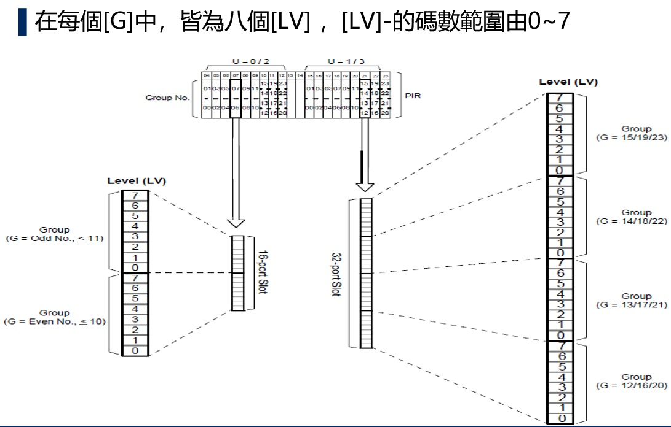
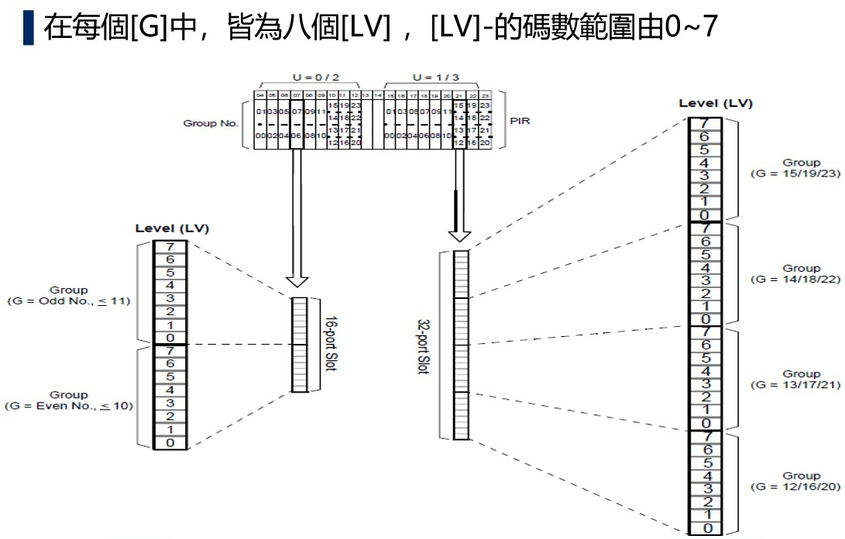
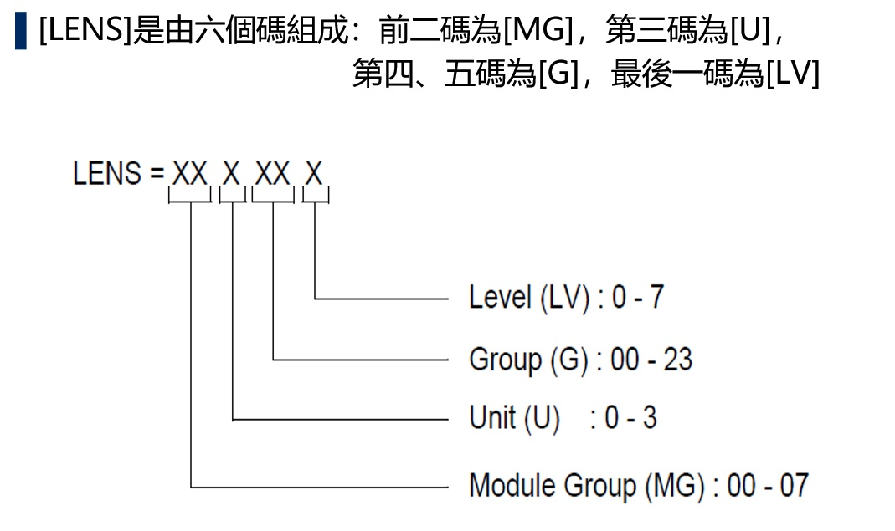 | 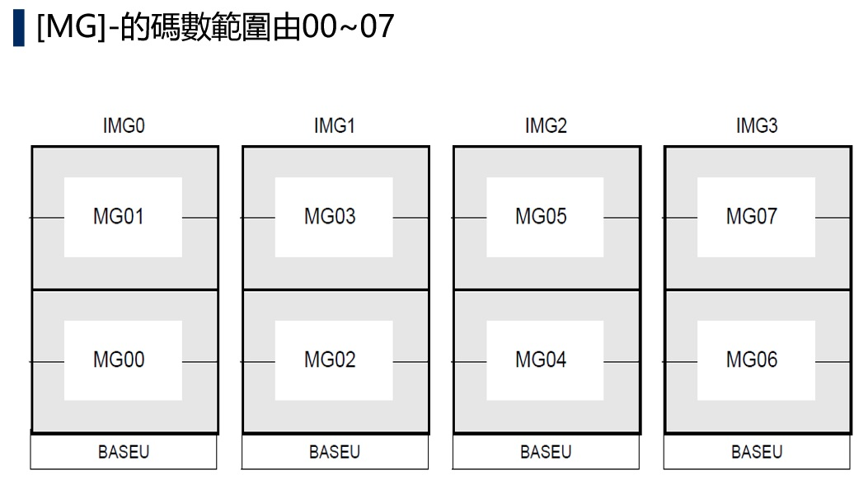

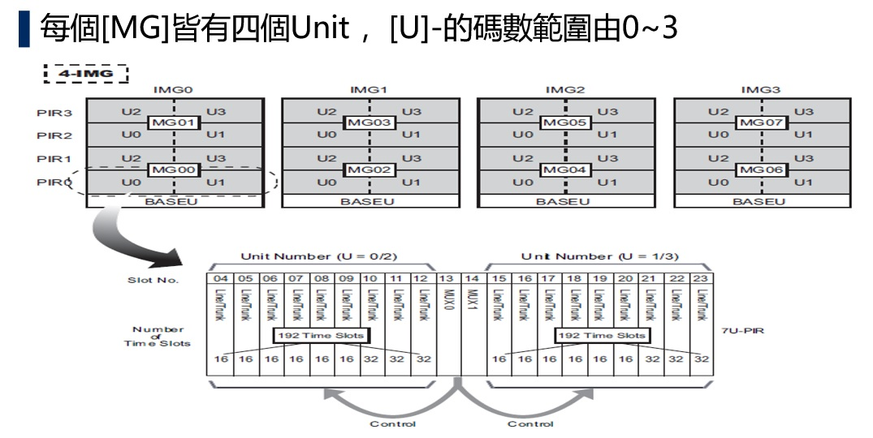 | 